課題研修
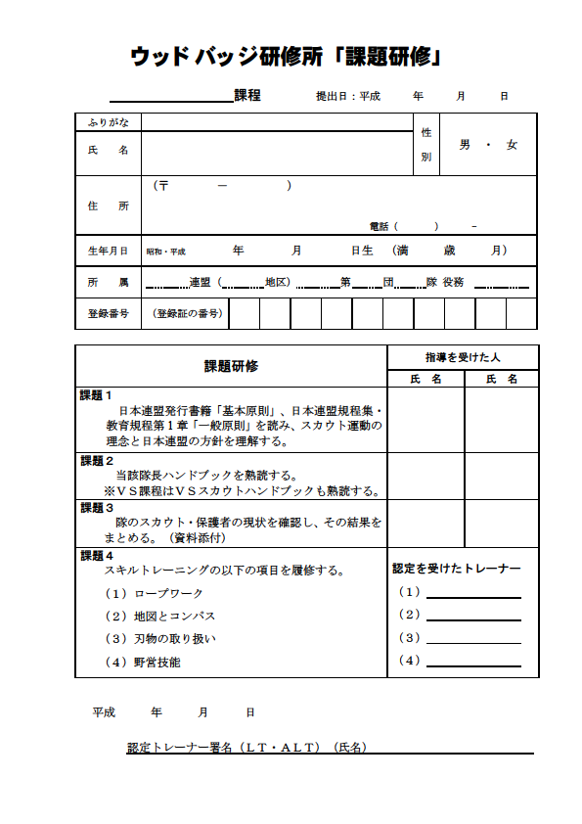

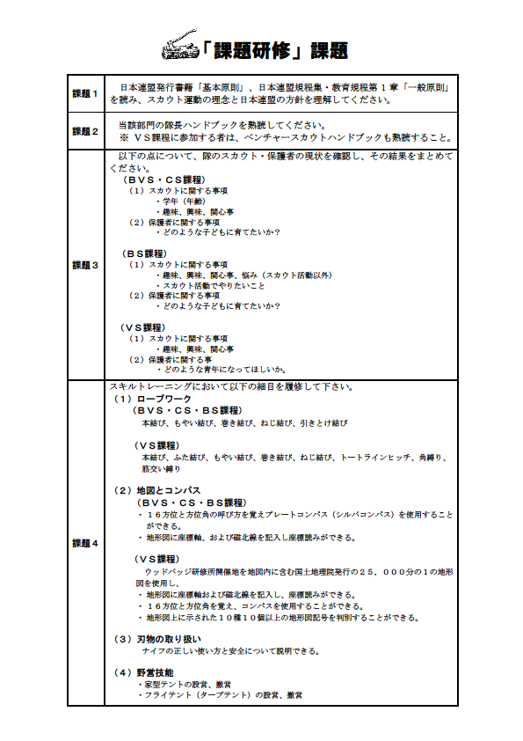

基本訓練申込書
 |  |  |  |  |  | ウッドバッジ研修所申込書

 |  |  | ビーバー |  |  |  | 課程 愛 知 第 |  |  |  |  |  | ３９ |  | 期 |  |  |  | 平成 年 月 日申込

 | ［期間］平成 |  | 28 | 年 | 5 |  | 月 | 3 | 日 | ～ | 5 | 月 | 6 | 日 |  |  |  |  |  |  | ［場 所］ | 新城・吉川野営場

写真貼付
㊞
たて×よこ
3.5cm×2.5cm
ふ り が な |  |  |  |  |  |  |  |  |  |  |  |  |  |  |  |  | 性別 |  | 男 ・ 女
氏 名
住 所 |  | （〒 |  |  | - |  |  | )
上半身のもの

 |  | 電話（ |  |  |  | ） |  |  | － |  |  |  | FAX（ |  |  | ） |  |  | －
E-mail |  |  |  |  |  |  |  |  |  |  |  |  |  |  |  |  |  |  | ※アドレスは分かりやすくお書きください。
携帯電話 |  |  | （ |  |  |  |  | ） |  |  |  | ー
 |  |  |  |  |  |  |  |  |  |  | ※携帯電話をお持ちでない場合、確実に連絡のとれる電話番号をお書きください。
生年月日 |  | 昭和 ・ 平成 |  |  |  |  |  |  | 年 |  |  | 月 |  |  | 日生 | （ | 満 |  |  | 歳 |  |  | 月 | ）
所 属
 |  |  |  |  |  |  | 連盟 （ 地区） |  |  |  |  |  |  | 地区 |  |  |  | 第 |  |  |  | 団 |  |  | 隊 役務

登 録 番 号 |  |  |  |  |  |  |  |  |  |  |  |  |  | 地区・県連盟役務
ﾎﾞｰｲｽｶｳﾄ 講 習 会 |  | 開設県連盟 （地区） |  |  |  |  |  |  |  |  |  |  |  | 修了年月日

 |  |  |  |  |  | 連盟 |  |  |  | 地区 |  |  |  | 昭和 ・ 平成 |  |  |  |  | 年 |  |  |  | 月 |  |  | 日
研 修 歴 | W B 研修所 |  |  |  | 課程 |  |  |  |  | 第 |  |  | 期 | 昭和 ・ 平成 |  |  |  | 年 |  |  |  | 月 |  | 日

 | 安 全 ｾﾐﾅｰ |  |  |  |  |  | 第 |  |  | 回 | 履修日 |  |  |  | 平成 |  |  | 年 |  |  |  | 月 |  | 日

 | W B 実修所 |  |  |  |  |  |  |  |  |  |  |  |  |  |  |  |  |  |  |  |  |  | パーチメント№
 |  |  |  | 課程 第 |  |  |  |  |  | 期 修了日 |  |  |  | 昭和 ・ 平成 |  |  |  | 年 |  |  | 月 |  | 日( |  |  |  | ）

 | その他研修歴：（※上記の他に修了している研修所・実修所がありましたら、記入してください。）

㊞
奉仕歴 |  |  |  |  |  |  |  |  |  |  |  |  |  |  |  |  |  |  | 平成 |  |  |  | 年 |  | 月 |  | 日
（過去５年間における団内の役職と奉仕年月） |  |  |  |  |  |  |  |  |  |  |  |  |  | 団委員長の
 |  |  |  |  |  |  |  |  |  |  |  |  |  | 同 意
 |  |  |  |  |  |  |  |  |  |  |  |  |  | 地区ｺﾐｯｼｮﾅｰ |  |  |  |  | 平成 |  |  |  | 年 |  | 月 |  | 日
㊞
 |  |  |  |  |  |  |  |  |  |  |  |  |  | の 推 薦
当該隊以外に所属の方の参加理由 |  |  |  |  |  |  |  |  |  |  |  |  |  |  |  |  |  |  | 平成 |  |  |  | 年 |  | 月 |  | 日
 | □任務変更予定 |  |  |  |  |  | □自己研鑽のため |  |  |  |  |  |  | 県連盟ｺﾐｯｼｮﾅｰ
㊞
 | □その他（ |  |  |  |  |  |  |  |  |  |  |  | ） | の 推 薦
※ 記載された個人情報は、指導者訓練（隊指導者基礎訓練課程）以外には使用致しません。

